상품제안서
알로코리아 F5B 브리즈팬 무소음 탁상용 무선 서큘레이터 선풍기 | 상품코드: F30586

 |  |  |  |  |  |  | 02-412-0044 | www.easy1.co.kr
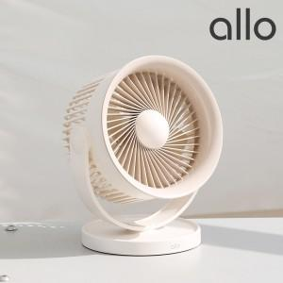

【상세/제작정보】

【인쇄/포장옵션】 | 레이저, 컬러전사필름 / 포장지포장

【공급단가】 | 수량 | 50~ | 100~ | 500~ | 1,000~ | 2,000~
*VAT별도 | 단가 | 19,840원 | 19,500원 | 19,170원 | 18,830원 | 18,490원

【상품 URL】 | https://dev.easy1.co.kr:443/src/goods_detail.php?gdno=30586

